Sheet1

جهــــــاز التخطيــــط والإحصـــــاء
Planning and Statistics Authory
جهــــــاز التخطيــــط والإحصـــــاء

إحصاءات البنوك والتأمين
Banks and Insurance Statistics
2018

إحصاءات البنوك والتأمين
Banks and Insurance
2017

العدد 31 31th Issue

First
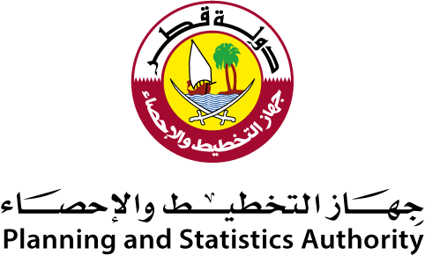 State of Qatar Planning and Statistics Authority Statistics Department |  | دولـــــــــــة قــطــــــــــر جهاز التخطيط والإحصاء إدارة الإحصاءات

 | النشرة السنوية لإحصاءات البنوك والتأمين The Annual Bulletin of Banks and Insurance 2018

العدد الحادي الثلاثون 31th Issue

